INFO
 |  |  |  |  | 명함(칭호) 시스템 기획 초안

1 | 개요

 |  | - 명함 획득 조건 달성 시 명함을 획득 가능하다.

 |  | - 각 명함마다 옵션이 존재한다.
 |  |  | ㄴ 획득한 명함 카테고리에 어울리는 능력치를 착용할 수 있게하여 (전투, 탐험 등..) 여러 분야의 컨텐츠를 플레이하여 수집하도록 한다
 |  |  |  | ex) 탐험(채집)으로 명함 획득 시 채집에 유리한 능력치를 제공하는 형태

 |  | - 명함 등급에 따른 보상 및 총 수집 옵션이 존재하고, 획득한 명함에 대한 추가 능력치로 인하여 수집력을 높인다

 |  | - 각 명함마다 경험치 값이 존재하며, 그에 따라 명함 등급을 올릴 수 있다.
 |  |  | ㄴ 경험치 값은 게이지와 숫자로 같이 표현한다.
 |  |  |  | → 경험치 값은 REWARD 테이블의 ITEM_ID에 포함한다.

 |  | - 각 캐릭터마다 명함 착용이 가능하다.
 |  |  | ㄴ 캐릭터 1인당 1개씩 착용 가능하다.
 |  |  | ㄴ 명함을 장착하는 건 장비 탭에서 같이 장착하게끔 설정. (캐릭터마다 다른 명함을 장착해야하기 때문)

 |  | - 명함에 여러 디자인 (꾸밈 요소)이 들어가면서, 추후 콜라보나 이벤트 명함으로도 확장할 수 있다.

 |  | - 캐릭터 머리 위에 표시되는 형태 |  |  |  | (추후 개발 상황에 따라 변동 가능성 있음)

2 | UI 초안

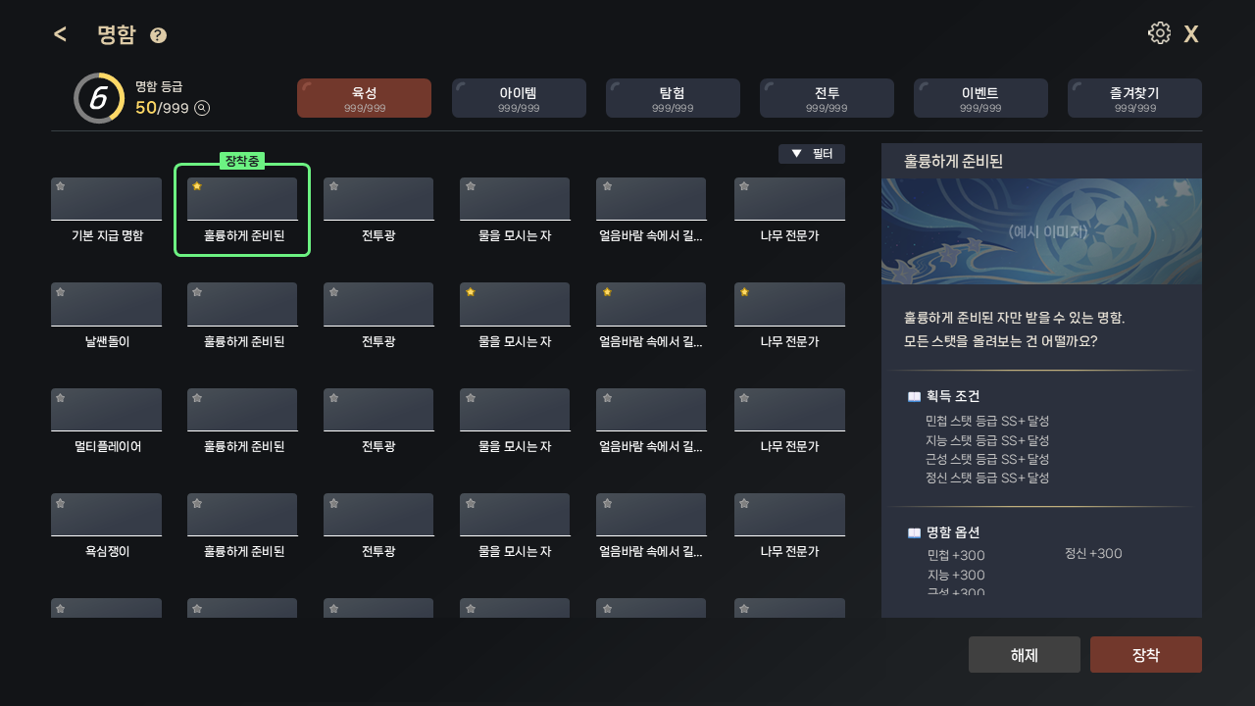
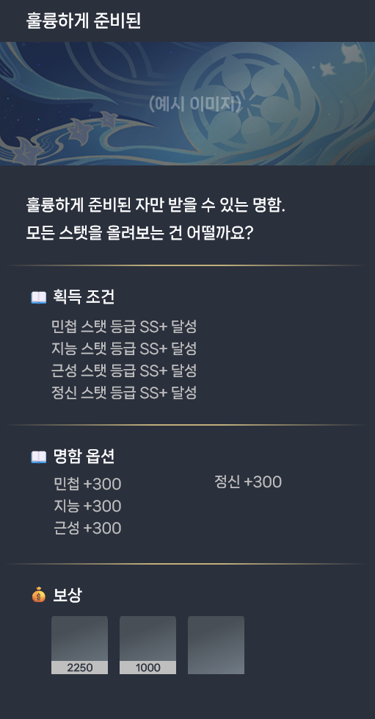

 |  |  |  |  |  |  | 명함 메인 UI

 |  |  |  |  |  |  | 필터 구성: 전체, 보유 명함, 미보유 명함

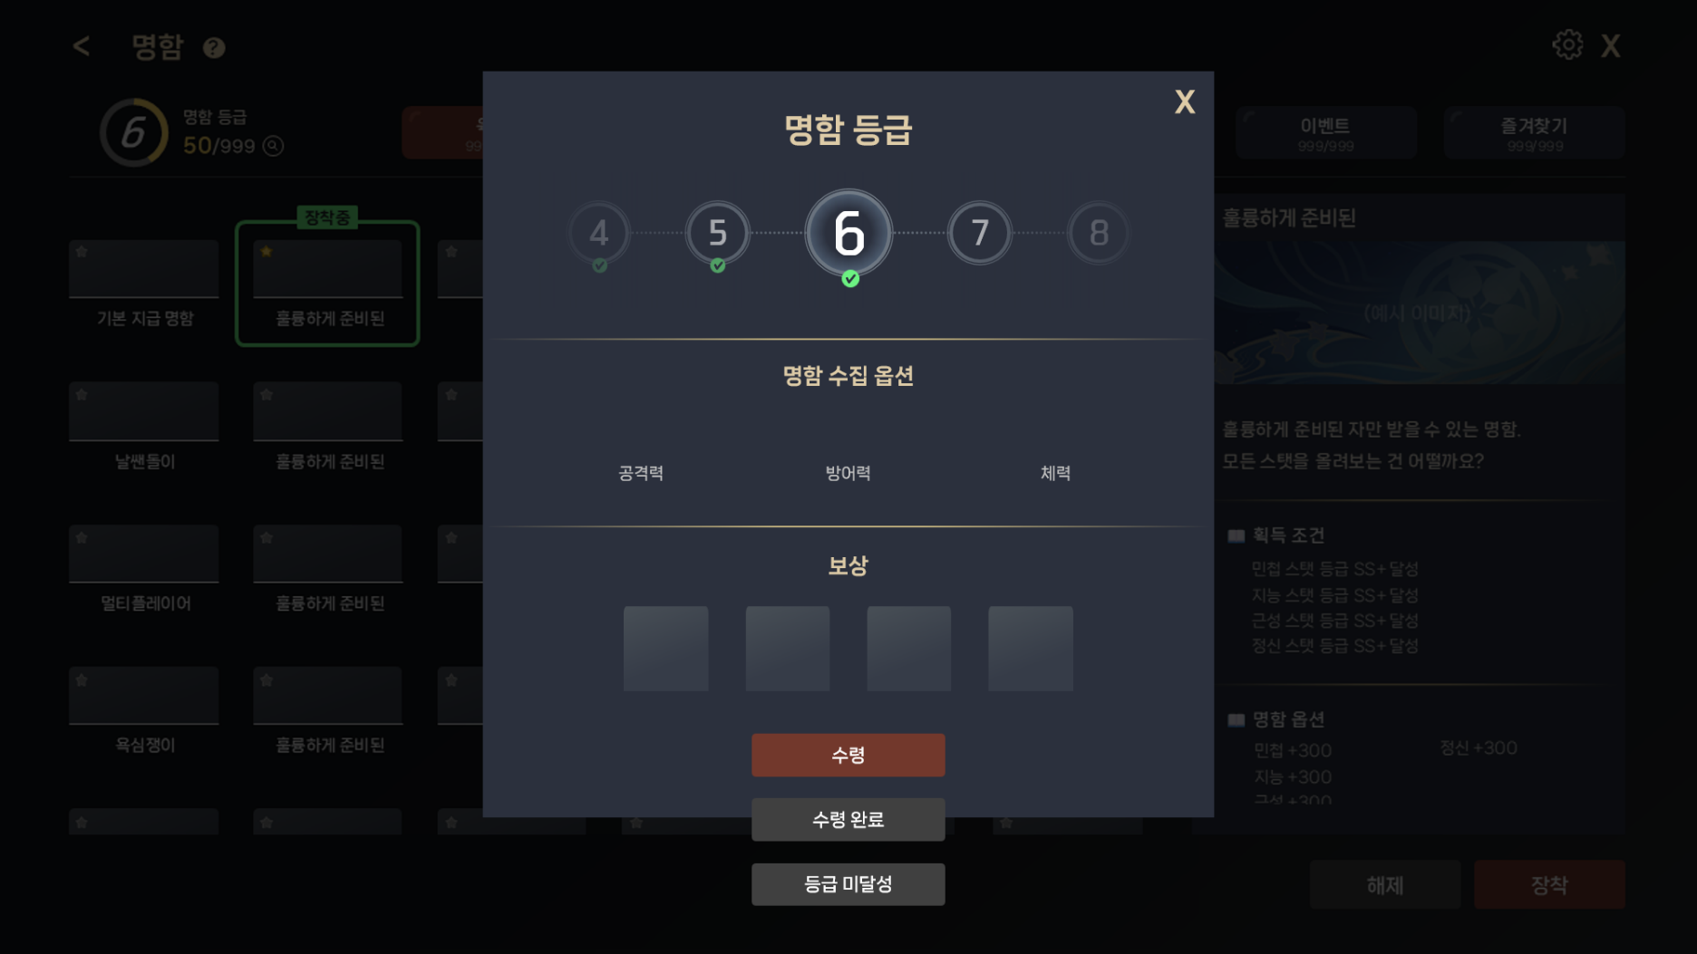

 |  |  |  |  |  |  | 명함 등급 팝업

UI_설명
 |  |  | UI 세부 설명

1 | 개요

1
 |  |  |  |  | * 총 4개의 구역으로 나누어서 UI 구성을 설명한다.

2
 |  |  |  |  |  | 번호 | 설명
 |  |  |  |  |  | 1 | 상단 UI |  |  |  |  |  |  |  | [이동]
 |  |  |  |  |  | 2 | 명함 등급 및 명함 카테고리 |  |  |  |  |  |  |  | [이동]
3
4
 |  |  |  |  |  | 3 | 명함 목록 |  |  |  |  |  |  |  | [이동]
 |  |  |  |  |  | 4 | 명함 상세 |  |  |  |  |  |  |  | [이동]

2 | UI 구성

 | 1 | 상단 UI

1
2
 |  |  |  |  | ① 명함 정보 구성
 |  |  |  |  |  | - 이전( < ) 버튼 터치 시 이전 화면으로 이동

 |  |  |  |  |  | - 명함 STRING_KEY

 |  |  |  |  |  |  |  |  | STRING_KEY |  |  |  |  | 내용
 |  |  |  |  |  |  |  |  | NAMECARD_TITLE |  |  |  |  | 명함

 |  |  |  |  |  | - ( ? ) 아이콘 터치 시 명함에 대한 간략한 튜토리얼 팝업 출력
 |  |  |  |  |  |  | ~튜토리얼 팝업 창 구성은 준비 중~
 |  |  |  |  |  | 번호 | 튜토리얼 팝업 내용 |  |  |  |  |  |  |  |  |  |  |  |  |  |  |  |  |  |  |  | STRING_KEY
 |  |  |  |  |  | 1/3 | 다양한 콘텐츠를 플레이하면 「명함」을 획득할 수 있습니다 |  |  |  |  |  |  |  |  |  |  |  |  |  |  |  |  |  |  |  | NAMECARD_TUTORIAL_TEXT_1
 |  |  |  |  |  | 2/3 | 「명함」은 조사단당 1개씩 장착할 수 있으며, 장착 시 다양한 효과가 발동합니다 |  |  |  |  |  |  |  |  |  |  |  |  |  |  |  |  |  |  |  | NAMECARD_TUTORIAL_TEXT_2
 |  |  |  |  |  | 3/3 | 「명함」을 수집해 명함 등급을 올리면, 등급 보상과 수집 옵션으로 추가 성장을 기대할 수 있습니다! |  |  |  |  |  |  |  |  |  |  |  |  |  |  |  |  |  |  |  | NAMECARD_TUTORIAL_TEXT_3

 |  |  |  |  | ② 설정 및 나가기 버튼
 |  |  |  |  |  | - 설정 버튼

 |  |  |  |  |  | - ( X ) 버튼 터치 시 로비로 이동

 | 2 | 명함 등급 및 명함 카테고리

 |  |  |  |  | ① 명함 등급

1
 |  |  |  |  |  |  |  |  | - 경험치 값은 게이지와 숫자로 같이 표현한다.

 |  |  |  |  |  |  |  |  |  |  |  | 참조 테이블 |  |  |  |  |  |  | 참조 컬럼 |  |  |  | 내용
 |  |  |  |  |  |  |  |  |  |  |  | NAMECARD_GRADE |  |  |  |  |  |  | NAMECARD_GRADE |  |  |  | 명함 등급
 |  |  |  |  |  |  |  |  |  |  |  | NAMECARD_GRADE |  |  |  |  |  |  | NEED_EXP |  |  |  | 필요 경험치
 |  |  |  |  |  |  |  |  |  |  |  | NAMECARD_GRADE |  |  |  |  |  |  | CUMULATIVE_EXP |  |  |  | 누적 경험치

 |  |  |  |  |  |  |  |  | ㄴ 총 누적 경험치 양을 판단하여 명함 등급을 출력한다.
 |  |  |  |  |  |  |  |  | ㄴ 다음 등급의 필요 경험치를 판단하여, 다음 등급까지의 경험치 양을 UI에 게이지 형태로 노출한다.

 |  |  |  |  |  |  |  |  | - '명함 등급' 텍스트 표시

 |  |  |  |  |  |  |  |  |  |  |  |  |  | STRING_KEY |  |  |  |  |  |  | 내용
 |  |  |  |  |  |  |  |  |  |  |  |  |  | NAMECARD_GRADE_TEXT |  |  |  |  |  |  | 명함 등급

 |  |  |  |  |  |  |  |  | - [획득 처리 된 명함 개수 / 전체 명함 개수] 표시
 |  |  |  |  |  |  |  |  |  | ㄴ NAMECARD 테이블을 참조하여 명함 개수를 COUNT한다.

 |  |  |  |  |  |  |  |  | - 돋보기 아이콘 터치 치 명함 등급 팝업 출력

 |  |  |  |  | ① 명함 등급 STRING
 |  |  |  |  |  | - '명함 등급' 텍스트 표시
2
1
 |  |  |  |  |  |  |  |  |  |  | STRING_KEY |  |  |  |  |  |  |  | 내용
 |  |  |  |  |  |  |  |  |  |  | NAMECARD_GRADE_POPUP_TEXT |  |  |  |  |  |  |  | 명함 등급

3
 |  |  |  |  | ② X 버튼
 |  |  |  |  |  | - X 버튼 터치 시 팝업 종료
 |  |  |  |  |  |  | ㄴ 팝업 창 이외의 다른 구역 터치 시 팝업 종료 (모든 팝업 창 통일 요망)

4
 |  |  |  |  | ③ 명함 등급
 |  |  |  |  |  | - 총 누적 경험치로 산정된 현재 등급을 중앙에 배치

 |  |  |  |  |  |  |  |  | 참조 테이블 |  |  |  |  |  |  | 참조 컬럼 |  |  |  |  | 내용
 |  |  |  |  |  |  |  |  | NAMECARD_GRADE |  |  |  |  |  |  | NAMECARD_GRADE |  |  |  |  | 명함 등급
 |  |  |  |  |  |  |  |  | NAMECARD_GRADE |  |  |  |  |  |  | CUMULATIVE_EXP |  |  |  |  | 누적 경험치
5
 |  |  |  |  |  | - 좌·우 스크롤로 등급을 이동하며, 선택한 등급을 중앙에 스냅

6
 |  |  |  |  |  | - 최저 등급 (1)일 경우, 1을 중앙에 배치하고 좌측은 비움, 우측에 2, 3, 4…를 표시하는 형태
 |  |  |  |  |  | - 최고 등급도 동일하게, 마지막 등급을 중앙에 배치하고 우측은 비움, 좌측에 이전 등급들을 표시

 |  |  |  |  |  | - 명함 등급 도달 시 등급 하단에 체크 아이콘 표시

 |  |  |  |  | ④ 명함 수집 옵션
 |  |  |  |  |  | - NAMECARD_GRADE 테이블의 NAMECARD_GRADE 컬럼에 따라 OPTION_GROUP을 판단
 |  |  |  |  |  | - 명함 수집 옵션은 기본 3종(공격력/방어력/체력)으로로 고정한다 |  |  |  |  |  |  |  |  |  |  |  |  |  |  |  | (향후 항목 추가, 변경 가능)

 |  |  |  |  |  |  |  |  | 참조 테이블 |  |  |  |  |  |  | 참조 컬럼 |  |  |  |  | 내용
 |  |  |  |  |  |  |  |  | NAMECARD_GRADE |  |  |  |  |  |  | OPTION_GROUP |  |  |  |  | 옵션 그룹

 |  |  |  |  |  |  |  |  |  |  | STRING_KEY |  |  |  |  |  |  |  | 내용
 |  |  |  |  |  |  |  |  |  |  | NAMECARD_GRADE_POPUP_OPTION |  |  |  |  |  |  |  | 명함 수집 옵션
 |  |  |  |  |  |  |  |  |  |  | NAMECARD_GRADE_POPUP_ |  |  |  |  |  |  |  | 공격력
 |  |  |  |  |  |  |  |  |  |  | NAMECARD_GRADE_POPUP_ |  |  |  |  |  |  |  | 방어력
 |  |  |  |  |  |  |  |  |  |  | NAMECARD_GRADE_POPUP_ |  |  |  |  |  |  |  | 체력 |  | (향후 항목 추가, 변경 가능)

 |  |  |  |  | ⑤ 보상
 |  |  |  |  |  | - NAMECARD_GRADE 테이블의 NAMECARD_GRADE 컬럼에 따라 REWARD_GROUP을 판단

 |  |  |  |  |  |  |  |  | 참조 테이블 |  |  |  |  |  |  | 참조 컬럼 |  |  |  |  | 내용
 |  |  |  |  |  |  |  |  | NAMECARD_GRADE |  |  |  |  |  |  | REWARD_GROUP |  |  |  |  | 보상 그룹

 |  |  |  |  |  |  |  |  |  |  | STRING_KEY |  |  |  |  |  |  |  | 내용
 |  |  |  |  |  |  |  |  |  |  | NAMECARD_GRADE_POPUP_REWARD |  |  |  |  |  |  |  | 보상

 |  |  |  |  | ⑥ 보상 수령 버튼
 |  |  |  |  |  | - 버튼 상태 정의: 서버에서 등급 달성 여부(CONDITION)와 보상 수령 여부를 판단하여 결정
 |  |  |  |  |  |  | → 등급 미달성: 현재 등급에 도달하지 못함 (버튼 비활성)
 |  |  |  |  |  |  | → 수령: 등급 달성 & 보상 미수령 (버튼 활성)
 |  |  |  |  |  |  | → 수령 완료: 보상 이미 수령 (버튼 비활성)

 |  |  |  |  |  |  |  |  |  |  | STRING_KEY |  |  |  |  |  |  |  | 내용
 |  |  |  |  |  |  |  |  |  |  | NAMECARD_GRADE_POPUP_LOCKED |  |  |  |  |  |  |  | 등급 미달성
 |  |  |  |  |  |  |  |  |  |  | NAMECARD_GRADE_POPUP_CLAIMABLE |  |  |  |  |  |  |  | 수령
 |  |  |  |  |  |  |  |  |  |  | NAMECARD_GRADE_POPUP_CLAIMED |  |  |  |  |  |  |  | 수령 완료

 |  |  |  |  |  | * 인벤토리 FULL: "인벤토리가 가득 찼어요" 토스트 메시지

 |  |  |  |  |  |  |  |  |  |  |  |  | STRING_KEY |  |  |  |  |  |  |  |  |  | 내용
 |  |  |  |  |  |  |  |  |  |  |  |  | NAMECARD_GRADE_POPUP_INVEN_FULL_TOAST |  |  |  |  |  |  |  |  |  | 인벤토리가 가득 찼어요

 |  |  |  |  | ② 명함 카테고리

2
 |  |  |  |  |  |  |  |  | 참조 테이블 |  |  |  |  |  | 참조 컬럼 |  |  |  | 내용
 |  |  |  |  |  |  |  |  | NAMECARD_CATEGORY |  |  |  |  |  | SORT |  |  |  | 순서

 |  |  |  |  |  | → SORT 컬럼의 순서에 따라 카테고리 정렬

 |  |  |  |  |  |  |  |  |  |  | STRING_KEY |  |  |  |  |  |  |  | 내용
 |  |  |  |  |  |  |  |  |  |  | NAMECARD_CATEGORY_PROGRESSION |  |  |  |  |  |  |  | 육성
 |  |  |  |  |  |  |  |  |  |  | NAMECARD_CATEGORY_ITEM |  |  |  |  |  |  |  | 아이템
 |  |  |  |  |  |  |  |  |  |  | NAMECARD_CATEGORY_EXPLORE |  |  |  |  |  |  |  | 탐험
 |  |  |  |  |  |  |  |  |  |  | NAMECARD_CATEGORY_COMBAT |  |  |  |  |  |  |  | 전투
 |  |  |  |  |  |  |  |  |  |  | NAMECARD_CATEGORY_EVENT |  |  |  |  |  |  |  | 이벤트
 |  |  |  |  |  |  |  |  |  |  | NAMECARD_CATEGORY_FAVORITE |  |  |  |  |  |  |  | 즐겨찾기

 |  |  |  |  |  | - [획득 처리 된 명함 개수 / 카테고리 내 전체 명함 개수] 표시
 |  |  |  |  |  |  | ㄴ 카테고리 내 명함 개수: NAMECARD 테이블의 CATEGOTY 명함 개수를 COUNT한다.

 |  |  |  |  |  | * 총계 0 (비어있는 카테고리): {0} / {0} 표시 숨김 |  |  |  |  |  |  |  |  |  |  |  |  | ← (UI 적용 시 정렬 문제로 인해 안 예쁘면 변경 가능성 有)

 |  |  |  |  |  | * 즐겨찾기의 경우 0일 때, 명함 목록 구역에 목록 대신 "즐겨찾기 명함이 없습니다" 표시

 |  |  |  |  |  |  |  |  |  |  |  |  | STRING_KEY |  |  |  |  |  |  |  |  |  | 내용
 |  |  |  |  |  |  |  |  |  |  |  |  | NAMECARD_CATEGORY_FAVORITE_ |  |  |  |  |  |  |  |  |  | 즐겨찾기 명함이 없습니다

 | 3 | 명함 목록

 |  |  |  |  | ① 필터
 |  |  |  |  |  | - 필터 종류: 전체 / 보유 / 미보유
 |  |  |  |  |  | - 마지막으로 선택한 필터를 카테고리별로 기억하여 재진입 시 그대로 적용

1
2
 |  |  |  |  |  |  |  |  |  |  | STRING_KEY |  |  |  |  |  |  |  | 내용
 |  |  |  |  |  |  |  |  |  |  | NAMECARD_FILTER_ALL |  |  |  |  |  |  |  | 전체
 |  |  |  |  |  |  |  |  |  |  | NAMECARD_FILTER_HOLD |  |  |  |  |  |  |  | 보유
 |  |  |  |  |  |  |  |  |  |  | NAMECARD_FILTER_NOT_HOLD |  |  |  |  |  |  |  | 미보유

 |  |  |  |  |  | * 필터 결과가 비어있는 경우, 명함 목록 구역에 목록 대신 "해당 조건의 명함이 없습니다" 표시

 |  |  |  |  |  |  |  |  |  | STRING_KEY |  |  |  |  |  |  |  |  |  | 내용
 |  |  |  |  |  |  |  |  |  | NAMECARD_FILTER_ |  |  |  |  |  |  |  |  |  | 해당 조건의 명함이 없습니다

 |  |  |  |  | ② 명함 목록
 |  |  |  |  |  | - 기본 지급 명함
 |  |  |  |  |  |  | → 튜토리얼 완료 시 기본 명함 1종 자동 지급

 |  |  |  |  |  | - 명함 정렬 규칙

 |  |  |  |  |  |  |  |  | 참조 테이블 |  |  |  |  |  | 참조 컬럼 |  |  |  | 내용
 |  |  |  |  |  |  |  |  | NAMECARD |  |  |  |  |  | SORT |  |  |  | 순서

 |  |  |  |  |  | → SORT 컬럼의 순서에 따라 명함 정렬

 |  |  |  |  |  | - UI 진입 및 복귀 스크롤 표시 규칙:
 |  |  |  |  |  |  | ① 장착 중 명함 有
 |  |  |  |  |  |  |  | - 해당 카테고리에서 장착 중 명함을 첫 줄(상단)에 오도록 자동 스크롤
 |  |  |  |  |  |  |  |  | ㄴ 동일 세션 내 카테고리 이동 및 명함 상세 이동 시, 현재 스크롤 유지

 |  |  |  |  |  |  |  | - 재진입/ 앱 재시작: 다시 장착 중 명함으로 스크롤 앵커

 |  |  |  |  |  |  |  | - 장착 중 명함이 필터로 걸러진 경우: 필터 결과 내에서 SORT 값으로 정렬

 |  |  |  |  |  |  | ② 장착 중 명함 無
 |  |  |  |  |  |  |  | - 같은 카테고리에서 사용자가 마지막에 선택한 명함을 첫 줄에 정렬

 |  |  |  |  |  |  | 정리하자면, |  |  | - 동일 세션 내 왕복: 현 스크롤 유지
 |  |  |  |  |  |  |  |  |  | - 재진입/앱 재시작: 위 우선순위로 자동 스크롤 앵커
 |  |  |  |  |  |  |  |  |  | - 앵커 정렬은 리스트 순서를 바꾸지 않고, 뷰포트만 이동(상단 정렬)

 |  |  |  |  |  | - UI 표시 상태
 |  |  |  |  |  |  | → 명함 선택 시 우측의 명함 상세 구역에 정보 표시 (보유, 미보유, 히든 포함)

 |  |  |  |  |  |  | 구분 |  |  |  | 설명
 |  |  |  |  |  |  | 장착 중 |  |  |  | 굵은 테두리 + '장착중' 칩
 |  |  |  |  |  |  | 선택됨(터치) |  |  |  | 장착 중의 테두리와 시각적으로 구분되는 다른 테두리
 |  |  |  |  |  |  | 보유 명함 |  |  |  | 기본 상태 (활성)
 |  |  |  |  |  |  | 미보유 명함 |  |  |  | 비활성 상태 + 이름 노출 (획득 경로를 유도하기 위함)
 |  |  |  |  |  |  | 히든 명함 |  |  |  | 비활성 상태 + 이름 '???' 표시
 |  |  |  |  |  |  | 신규 획득 |  |  |  | 우상단에 레드닷, 첫 확인 및 터치 시 레드닷 제거

 | 4 | 명함 상세

 |  |  |  |  | ① 명함 상세
 |  |  |  |  |  | - 보유 명함, 미보유 명함, 히든 명함 3가지 UI 필요

1
 |  |  |  |  |  | - 상태별 표시 규칙
 |  |  |  |  |  |  | ㄴ 추후 이벤트 관련 상태 추가 예정
 |  |  |  |  |  | 구분 |  |  |  |  | IMAGE |  |  | NAME |  |  |  | CONDITION |  |  |  | OPTION |  |  | BUTTON
 |  |  |  |  |  | 장착 중 |  |  |  |  | 컬러 |  |  | 실명 |  |  |  | 모두 표시 |  |  |  | 모두 표시 |  |  | 해제
 |  |  |  |  |  | 보유 (미장착) |  |  |  |  | 컬러 |  |  | 실명 |  |  |  | 모두 표시 |  |  |  | 모두 표시 |  |  | 장착
 |  |  |  |  |  | 미보유 |  |  |  |  | 저채도 |  |  | 실명 |  |  |  | 모두 표시 |  |  |  | 모두 표시 |  |  | 장착(비활성), 수령
 |  |  |  |  |  | 히든 (미해금) |  |  |  |  | 실루엣 |  |  | ??? |  |  |  | 힌트 표시 |  |  |  | 없음 |  |  | 장착(비활성)

1
2
3
4
5
6
 |  |  |  |  |  |  |  |  |  |  |  |  |  |  |  | ① 명함 이름
 |  |  |  |  |  |  |  |  |  |  |  |  |  |  |  |  | - NAMECARD 테이블의 ID를 판단하여 NAMECARD_NAME 출력

 |  |  |  |  |  |  |  |  |  |  |  |  |  |  |  |  |  |  | 참조 테이블 |  |  |  | 참조 컬럼 |  |  |  |  | 내용
 |  |  |  |  |  |  |  |  |  |  |  |  |  |  |  |  |  |  | NAMECARD |  |  |  | NAMECARD_NAME |  |  |  |  | NAMECARD_NAME_{ID}

 |  |  |  |  |  |  |  |  |  |  |  |  |  |  |  | ② 명함 이미지
 |  |  |  |  |  |  |  |  |  |  |  |  |  |  |  |  | - NAMECARD 테이블의 ID를 판단하여 NAMECARD_IMAGE 출력

 |  |  |  |  |  |  |  |  |  |  |  |  |  |  |  |  |  |  | 참조 테이블 |  |  |  | 참조 컬럼 |  |  |  |  | 내용
 |  |  |  |  |  |  |  |  |  |  |  |  |  |  |  |  |  |  | NAMECARD |  |  |  | NAMECARD_IMAGE |  |  |  |  | NAMECARD_IMAGE_{ID}

 |  |  |  |  |  |  |  |  |  |  |  |  |  |  |  | ③ 명함 설명
 |  |  |  |  |  |  |  |  |  |  |  |  |  |  |  |  | - NAMECARD 테이블의 ID를 판단하여 NAMECARD_DESC 출력

 |  |  |  |  |  |  |  |  |  |  |  |  |  |  |  |  |  |  | 참조 테이블 |  |  |  | 참조 컬럼 |  |  |  |  | 내용
 |  |  |  |  |  |  |  |  |  |  |  |  |  |  |  |  |  |  | NAMECARD |  |  |  | NAMECARD_DESC |  |  |  |  | NAMECARD_DESC_{ID}

 |  |  |  |  |  |  |  |  |  |  |  |  |  |  |  | ④ 명함 획득 조건
 |  |  |  |  |  |  |  |  |  |  |  |  |  |  |  |  | - NAMECARD 테이블의 ID를 판단하여 CONDITION_GROUP 출력

 |  |  |  |  |  |  |  |  |  |  |  |  |  |  |  |  |  |  | 참조 테이블 |  |  |  | 참조 컬럼 |  |  |  | 내용
 |  |  |  |  |  |  |  |  |  |  |  |  |  |  |  |  |  |  | NAMECARD |  |  |  | CONDITION_GROUP |  |  |  | 획득 조건 그룹

 |  |  |  |  |  |  |  |  |  |  |  |  |  |  |  |  | - SORT 컬럼의 순서에 따라 획득 조건 정렬

 |  |  |  |  |  |  |  |  |  |  |  |  |  |  |  |  |  |  |  | 참조 테이블 |  |  |  | 참조 컬럼 |  | 내용
 |  |  |  |  |  |  |  |  |  |  |  |  |  |  |  |  |  |  |  | CONDITION |  |  |  | SORT |  | 순서

 |  |  |  |  |  |  |  |  |  |  |  |  |  |  |  | ⑤ 명함 옵션
 |  |  |  |  |  |  |  |  |  |  |  |  |  |  |  |  | - NAMECARD 테이블의 ID를 판단하여 OPTION_GROUP 출력

 |  |  |  |  |  |  |  |  |  |  |  |  |  |  |  |  |  |  | 참조 테이블 |  |  |  | 참조 컬럼 |  |  |  | 내용
 |  |  |  |  |  |  |  |  |  |  |  |  |  |  |  |  |  |  | NAMECARD |  |  |  | OPTION_GROUP |  |  |  | 명함 옵션 그룹

 |  |  |  |  |  |  |  |  |  |  |  |  |  |  |  | ⑥ 보상
 |  |  |  |  |  |  |  |  |  |  |  |  |  |  |  |  | - NAMECARD 테이블의 ID를 판단하여 REWARD_GROUP 출력

 |  |  |  |  |  |  |  |  |  |  |  |  |  |  |  |  |  |  | 참조 테이블 |  |  |  | 참조 컬럼 |  |  |  | 내용
 |  |  |  |  |  |  |  |  |  |  |  |  |  |  |  |  |  |  | NAMECARD |  |  |  | REWARD_GROUP |  |  |  | 보상 그룹

 |  |  |  |  |  |  |  |  |  |  |  |  |  |  |  |  | - REWARD 테이블의 REWARD_GROUP를 판단
 |  |  |  |  |  |  |  |  |  |  |  |  |  |  |  |  | - REWARD_GROUP 컬럼 내 ITEM_ID를 판단 후 ITEM_ICON 출력
 |  |  |  |  |  |  |  |  |  |  |  |  |  |  |  |  |  | → 아이콘 터치 시 아이템 툴팁 출력

 |  |  |  |  |  |  |  |  |  |  |  |  |  |  |  |  |  |  | 참조 테이블 |  |  |  | 참조 컬럼 |  |  |  | 내용
 |  |  |  |  |  |  |  |  |  |  |  |  |  |  |  |  |  |  | REWARD |  |  |  | REWARD_GROUP |  |  |  | 보상 그룹

 |  |  |  |  |  |  |  |  |  |  |  |  |  |  |  |  | - SORT 컬럼의 순서에 따라 획득 조건 정렬

 |  |  |  |  |  |  |  |  |  |  |  |  |  |  |  |  |  |  |  | 참조 테이블 |  |  |  | 참조 컬럼 |  | 내용
 |  |  |  |  |  |  |  |  |  |  |  |  |  |  |  |  |  |  |  | REWARD |  |  |  | SORT |  | 순서

 |  |  |  |  |  |  |  |  |  |  |  |  |  |  |  |  | - 아이템 개수가 1개일 경우, UI 상 개수는 따로 표기하지 않는다

1개

 |  |  |  |  |  |  |  |  |  |  |  |  |  |  |  |  |  |  |  | 참조 테이블 |  |  |  | 참조 컬럼 |  |  | 내용
 |  |  |  |  |  |  |  |  |  |  |  |  |  |  |  |  |  |  |  | REWARD |  |  |  | ITEM_COUNT |  |  | 아이템 개수

 |  |  |  |  | ② 장착/해제 버튼
 |  |  |  |  |  | - 상태에 따라 해제 / 장착 / 수령 버튼 전환

 |  |  |  |  |  | 구분 |  |  |  |  |  | BUTTON
 |  |  |  |  |  | 장착 중 |  |  |  |  |  | 해제
 |  |  |  |  |  | 보유 (미장착) |  |  |  |  |  | 장착
 |  |  |  |  |  | 미보유 |  |  |  |  |  | 장착(비활성), 수령
 |  |  |  |  |  | 히든 (미해금) |  |  |  |  |  | 장착(비활성)

 |  |  |  |  |  |  |  |  |  |  | STRING_KEY |  |  |  |  |  |  |  | 내용
 |  |  |  |  |  |  |  |  |  |  | NAMECARD_BUTTON_ |  |  |  |  |  |  |  | 해제
 |  |  |  |  |  |  |  |  |  |  | NAMECARD_BUTTON_ |  |  |  |  |  |  |  | 장착
 |  |  |  |  |  |  |  |  |  |  | NAMECARD_BUTTON_ |  |  |  |  |  |  |  | 수령

2

수령

 |  |  |  | EOD

